Hoja1
CONCEPTO |  | OBSERVACIÓN
 |  | Sí (Está Implementado) | Parcialmente (No está completamente implementado o no se encuentra implementado cada vez que es requerido o no funciona de acuerdo a lo solicitado) | No (No está implementado) | Observaciones Generales
Herencia en Empleado
Polimorfismo
Asociación bidireccional
Evento por pago superior a deuda
Argumento personalizado en el evento
Asignar |  |  |  |  | b
Comportamiento "En ningún caso el empleado puede tener más de tres adelantos simultáneos sin cancelar al 100%.".
Comprtamiento "La asignación de cada adelanto no puede superar el 50% del sueldo y la sumatoria del dinero neto adeudado (Adelantos menos pagos) no puede superar el sueldo del empleado".
Comportamiento "NO se pueden realizar pagos con fechas anterir al otorgamiento."
Comportamiento "Cajas de texto que muestre para el usuario seleccionado en la grilla 1: a. El total de Importes otorgados en concepto de adelantos b. El saldo adeudado considerando todos los adelantos".
Constructores / Detructores
Try … Catch
Validaciones
ABM | Empleados
 | Adelantos
Consignas Generales
Grillas y Refresco de las grillas

Otros
Se puede cargar dos empleados con el mismo legajo
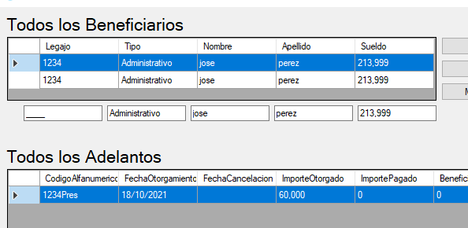

No calcular cancelación de adelanto
los adelantos se puede duplicar
no cumple regla de negocio a asignar un adelanto

